关系图
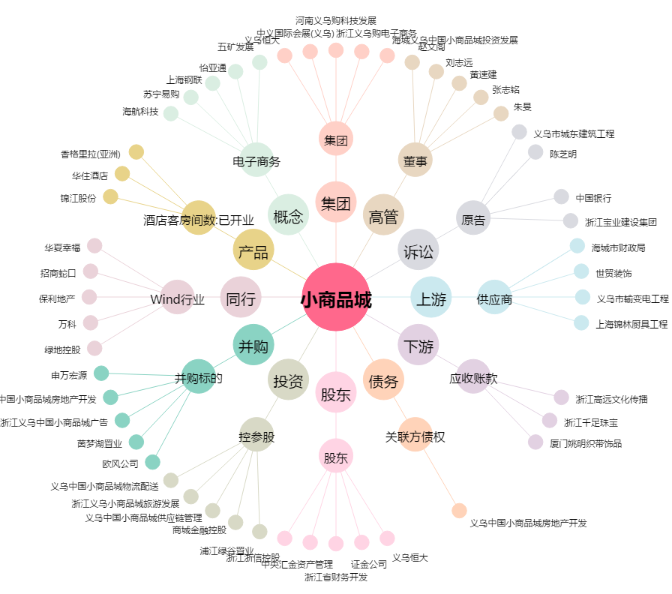
小商品城[600415.SH] - 关系概览图

